工作表1
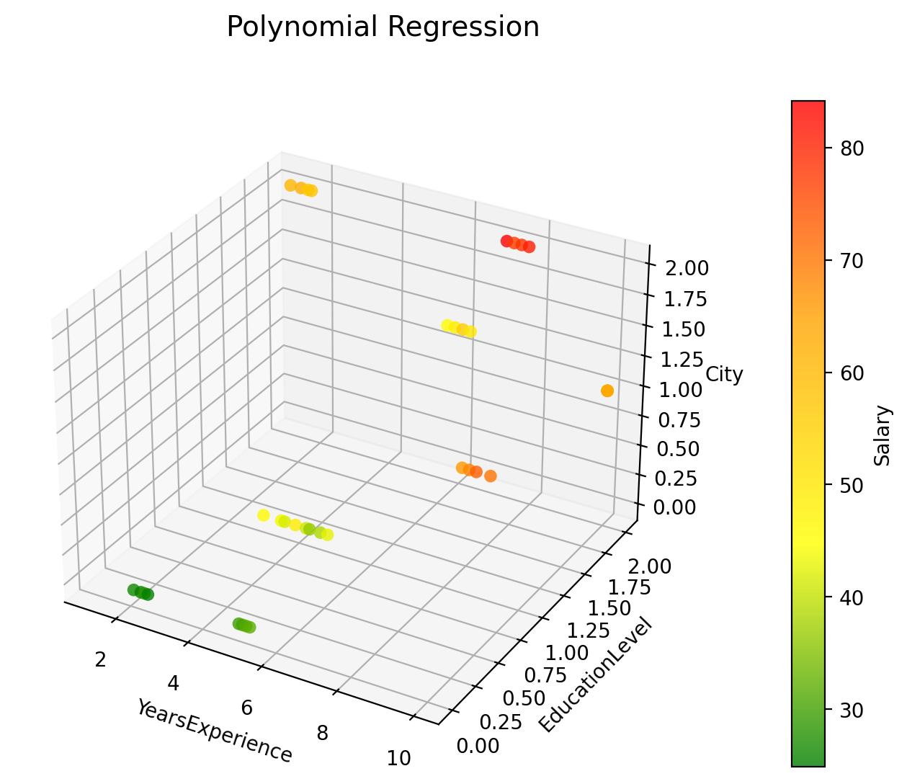
Hello! | 97 | 合併
Woo! | 6
 | 11
 | 14
 | 2
 | 37
 | 9
 | 62
 | 78
 | 9

